função trabalho do sódio
Acessar o site para fazer o exercício:
PhET Simulation (colorado.edu)
https://phet.colorado.edu/sims/cheerpj/photoelectric/latest/photoelectric.html?simulation=photoelectric&locale=pt_BR
1) Escolha do materia da placa: sódio.
2) Escolha do compriemento de onda incidente na placa.
3) Controle do potencial aplicado entre as placas (controla a velocidade dos fotoelétrons emitidos).
4) Gráfico que permite determinar o potencial de corte. O potencial de corte é determinado onde a corrente é nula.
5) Gráfico que permite determinar a frequência de corte.
calcule a frequência da luz
Detemine da simulação

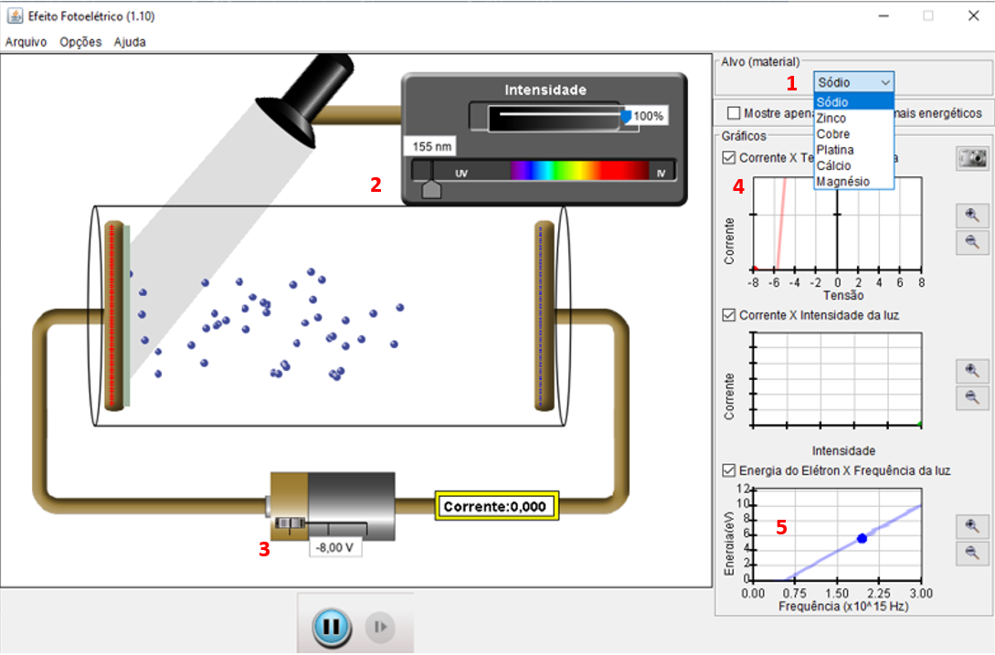
Efóton =$\frac{hc}{comprimento}$ = hf

$$hf=\text{Φ}+Kmáx$$
$$hf\text{ = }\text{Φ}\text{ +} \text{e}V_{0}$$
l (nm) | f (Hz) | V0 (V)
370 | 8.11E+14 | 1
285 | 1.05E+15 | 2
$$Kmáx= \text{e}V_{0}$$
230 | 1.30E+15 | 3
$\text{e}V_{0}$ = hf - $\text{Φ}$
198 | 1.52E+15 | 4
170 | 1.76E+15 | 5
148 | 2.03E+15 | 6

Exercício:
1) Faça um gráfico de V₀ vs f
2) Faça um ajuste linear
3) Reescreva a equação de ajuste matemática em uma equação do efeito fotoelétrico.
4) Determine h
5) Determine φ
6) Calcule a frequência de corte.
7) A frequência de corte está compatível com o gráfico 5 da simulação?
$\frac{h}{e}$ = 4,15$.{10}^{−15}$eV.s

$f_{0}$ = $\frac{2,36}{h}$ = $\frac{2,36}{4,136.{10}^{−15}}$ = 5,7.${10}^{15}Hz$
h $\text{= 4,15}.{10}^{−15}\text{eV}\text{.}\text{s}$

$\frac{e}{\text{Φ}}$=2,36 eV =${hf}_{0}$
$\text{Φ}$ = 2,36 eV

$$\text{Φ} \text{=}{\text{ 2,36}\text{eV}=hf}_{0}$$

